Dados
INFORMAÇÕES
 |  |  |  |  | PREÇO CLIENTE DIBRACAM ESTOQUE 2 UNIDADES EM 26/12 |  | R$125,000.00
 |  |  |  |  | DEPOIS 16/17 |  | R$137,000.00
 |  |  |  |  | reduzir comissão dibracam para 2%
DATAS (Premissas)
 | Entrada Aquisição Equipamentos (Caminhões+Implementos) | Dec-16 |  |  |  |  | prazo
 | Financiamento - Meses de Carência | 0 |  | Caminhão | VW 8.160 Delivery 16/17 (4300mm entreeixos) | R$110,250
 | Início das parcelas | Dec-16 |  | Baú | Alumínio/Teto Isolado/Carbus | R$19,500 | a combinar (Carbus) / 30 dias da confirmação / 10 unidades semana (Facchini)
 | Meses para entrar em operação | 2 |  | Plataforma | HBZ | R$13,450 | 1 a 2 dias úteis após entrega do baú
 | Início das operações/contrato | Feb-17 |  |  |  | R$143,200
 | Meses para vender os caminhões após o fim do contrato | 2
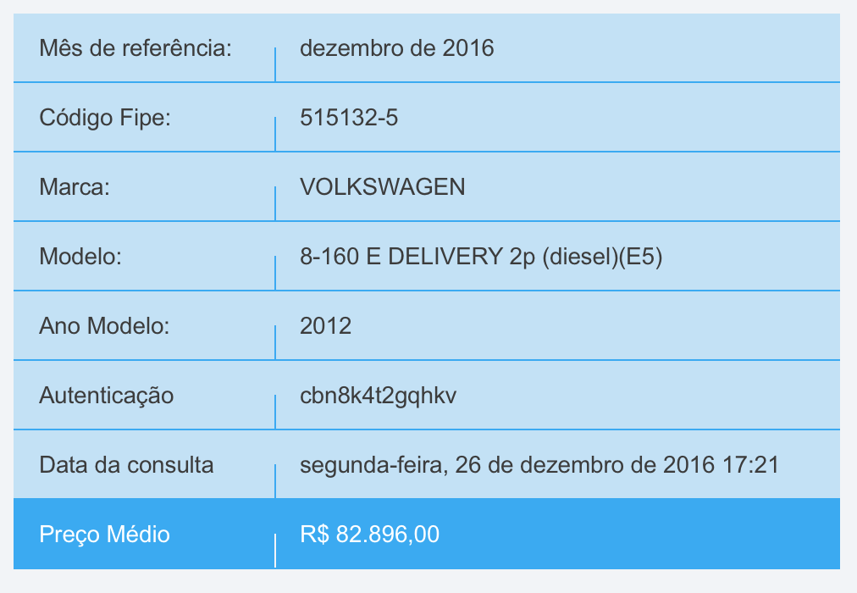
 | Venda dos caminhões | Apr-22 |  |  | Manutenção Plataforma / Semestral | R$600
Cenário I | Duração do Contrato (em meses) - Cenário I | 60 |  |  | Sensor de Ré / Sensor Cinto | R$500
 | Franquia mensal de KM | 0 |  |  | Adesivagem (SEM ORÇAMENTO) | 2150
 | Fim das operações/contrato | Feb-22
 | Venda dos caminhões | Apr-22
 | Despesas Administrativas Gerais/mês/unidade
Reajuste - Correção Monetária
 | Periodicidade (em meses) | 12 |  | Escalonamento de Preços
 | Mês em que incidirá o reajuste | Feb-18
 | Índice a ser adotado | IGP-M |  | Valor | Ano
 | Valor índice de reajustes previsto | 3.00% | atencção | R$257,000.00 | 0
Desvalorização Mercado - Depreciação Real |  |  | 25% | R$192,750.00 | 1
Veículo | % de depreciação (ao ano) | preço de venda | 13% | R$167,692.50 | 2
Implemento | % de depreciação (ao ano) | preço de venda | 13% | R$145,892.48 | 3
Cenário I | Depreciação em 12 meses - Veículo |  | 13% | R$126,926.45 | 4
 |  |  | 13% | R$110,426.01 | 5
Valores de Compra |  |  | 20% | R$88,340.81 | 6
express | Valor/un. | R$257,000.00 | 20% | R$70,672.65 | 7 |  | R$257,000.00
baú | Valor/un. |  | 13% | R$61,485.20 | 8
Adesivos e Acessórios | Valor/un. (fornecedor Braspeso) |  | 13% | R$53,492.13 | 9
Equipamento (veículo + Implemento) | Valor/un. | R$257,000.00 | 13% | R$46,538.15 | 10
Valor Total Equipamento + Peso | Valor/un. | R$257,000.00 |  | R$0.68
Valores de Venda - Após encerramento do contrato |  |  |  | Comissão Dibracam Venda usado | 5.80%
Anos de uso no contrato |  | 10 | R$-
express | Valor/un. | R$43,838.94 | Não Finamizável
Depreciação Contábil Ativo Imobilizado (Equipamento - Veículo + Implemento)
Taxa de Depreciação a.a |  | 25%
Taxa de Depreciação a.m |  | 2.08%
Valor de Aquisição a ser depreciado |  | R$257,000.00 | % do Valor de Compra | % desvalorização ao término do contrato
Valor depreciação mês |  | R$5,354.17 | 17% | 83%
Valor do Ativo Após Depreciação Contábil |  | R$257,000.00

Tributação sobre Receita - TOPE - Regime Lucro Presumido |  |  | R$ 78,838.94
 |  | TOPE
 | PIS | 0.65%
 | COFINS | 3.0%
 | Total | 3.7%

